상품제안서
카카오프렌즈 채움 선물세트1 | 상품코드: F07071

 |  |  |  |  |  |  | 02-412-0044 | www.easy1.co.kr
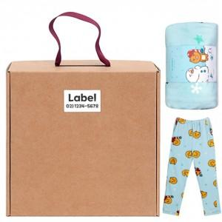

【상세/제작정보】 | 인쇄 : 라벨지(47x27mm) 라이언, 어피치, 춘식이 3종 / 주문전 미리 재고 문의 바랍니다.

【인쇄/포장옵션】 | 라벨지스티커 / 포장불가능

【공급단가】 | 수량 | 20~ | 50~ | 100~ | 300~ | 500~
*VAT별도 | 단가 | 28,240원 | 27,810원 | 27,150원 | 26,070원 | 24,980원

【상품 URL】 | http://www.easy1.co.kr/src/goods_detail.php?gdno=7071

